VENDAS
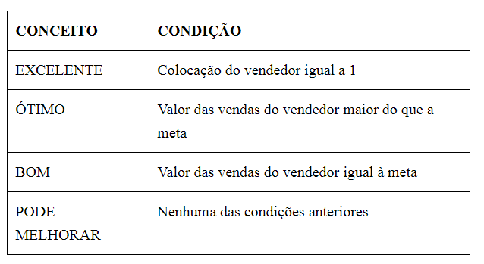
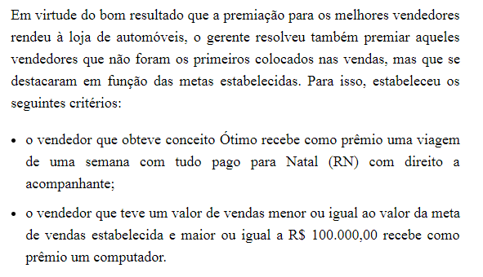
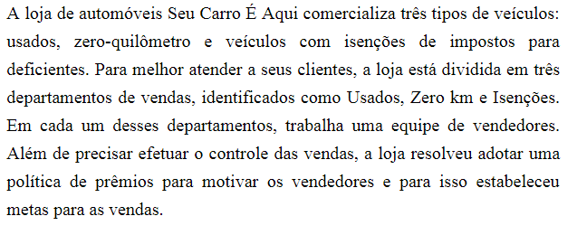
Valor do Prêmio | R$50,000.00 | Meta: | R$ 130,000.00
VENDEDOR | DEPARTAMENTO | VALOR DA VENDA (R$) | COLOCAÇÃO | VALOR DO PRÊMIO | CONCEITO | PRÊMIO EXTRA
Máximo Queiroz | USADOS | R$ 100,000.00 | 12
Maria Amélia Gouveia | ZERO KM | R$ 134,600.00 | 6
Fernando Augusto Martinez | ISENÇÕES | R$ 50,000.00 | 17
Solange Farias | ZERO KM | R$ 130,000.00 | 8
Luciana Meirelles | ZERO KM | R$ 90,870.00 | 13
Geraldo Maximiliano | USADOS | R$ 67,800.00 | 16
Stella Cruz e Souza | USADOS | R$ 45,000.00 | 18
Marineide Novais | USADOS | R$ 137,000.00 | 5
Gilda Soares | ISENÇÕES | R$ 23,000.00 | 19
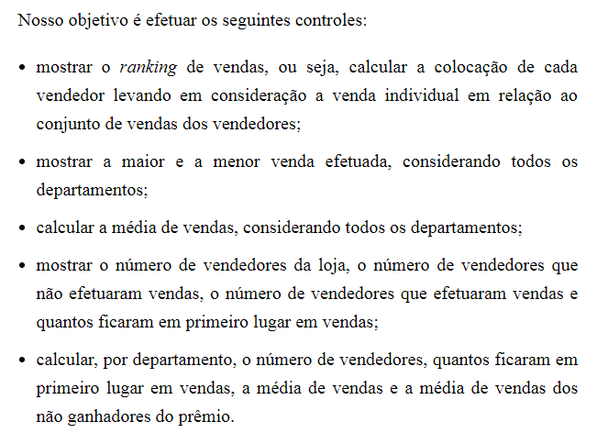
Hector Mangiolii | ZERO KM | R$ 149,000.00 | 3
Marli Vieira | ISENÇÕES | R$ 134,000.00 | 7
Homero Gamberin | USADOS | R$ 123,000.00 | 9
Miriam Hashimoto | ZERO KM | R$ 150,000.00 | 1
Luci Pereira | ISENÇÕES | R$ 150,000.00 | 1
Marcela Gianotti | ISENÇÕES |  | #N/A
Arlete Farias | USADOS | R$ 120,000.00 | 11
Beatriz Domingues | ZERO KM | R$ 87,900.00 | 14
Camila Gonçalves | ZERO KM | R$ 123,000.00 | 9
Rogério Hanibal Junior | USADOS | R$ 76,900.00 | 15
Katia Domenica Lira | USADOS | R$ 143,000.00 | 4

MÁXIMO e MÍNIMO
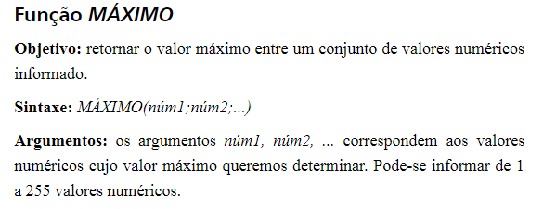

MÉDIA E ORDEM.EQ
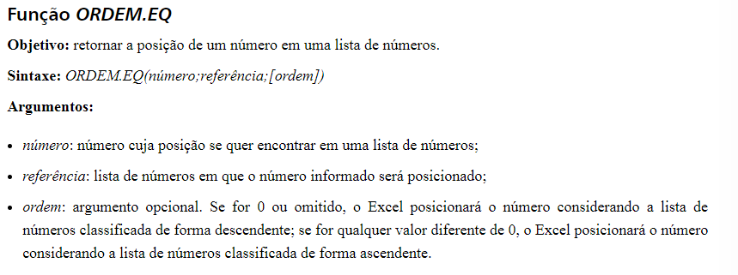

CONT.NÚM E CONT.SES
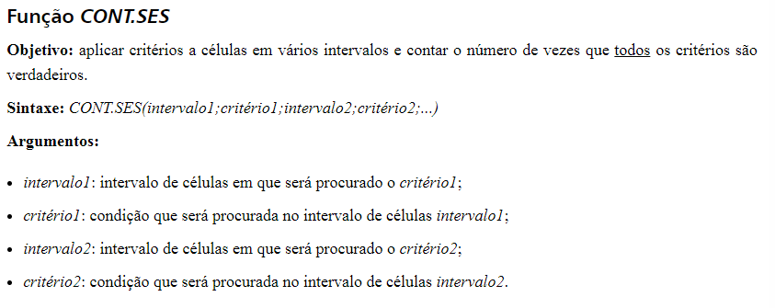

SE
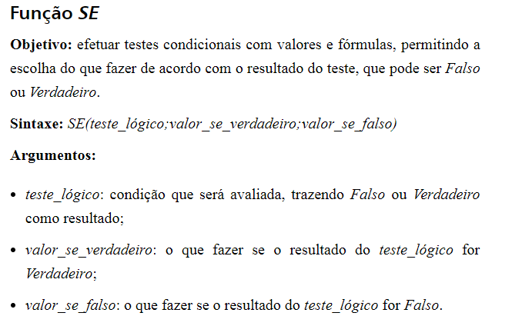

OU
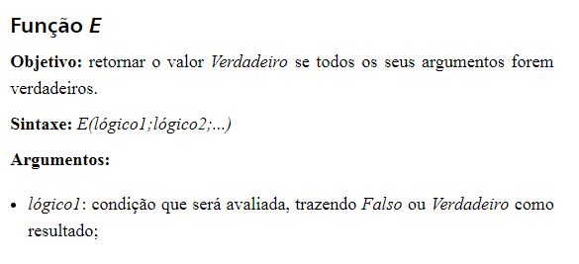
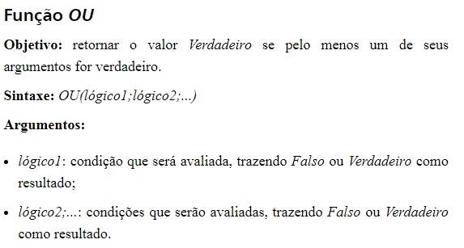

SEERRO
